Sheet1
竞租物业情况表
序号 | 物业名称 | 竞价底价 | 面积 | 租期 | 递增 方式 | 位置 | 起租日期 | 现状图 | 备注
1 | 大涌镇兴华路“佛仔坑”用地 | 21000元/亩/年 | 4亩 | 3年内 | 每两年递增5% | 中山市大涌镇兴华路段 | 签订合同起始日 | 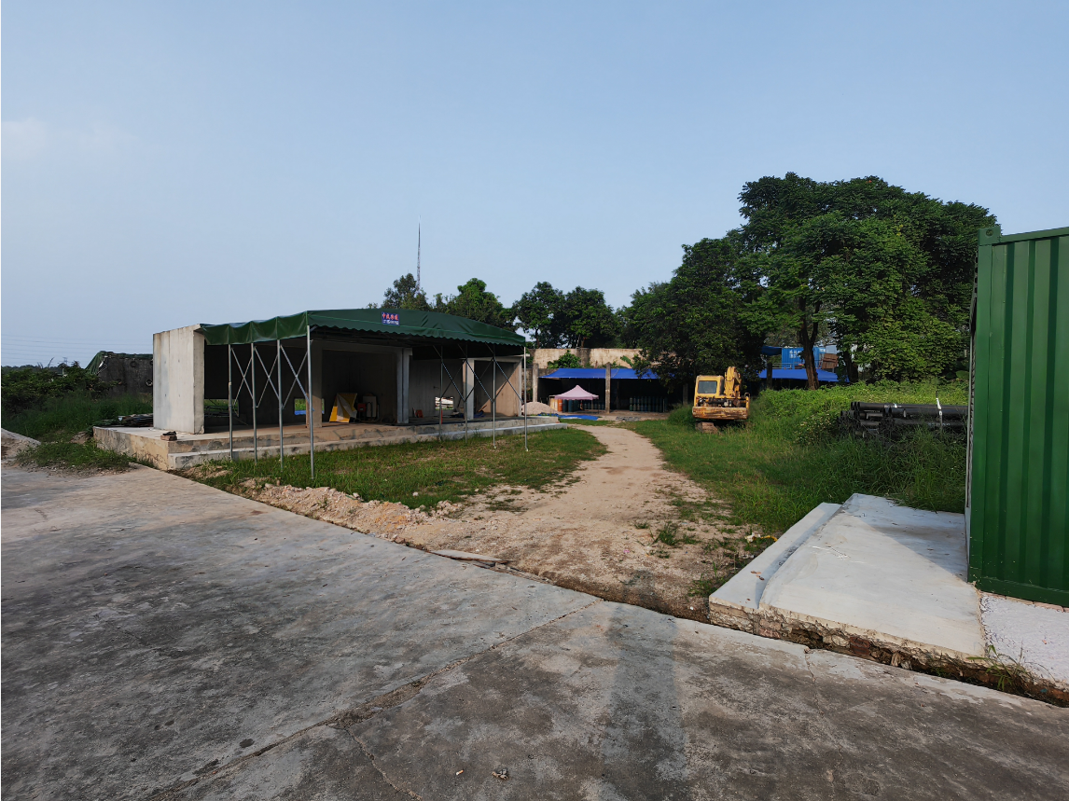 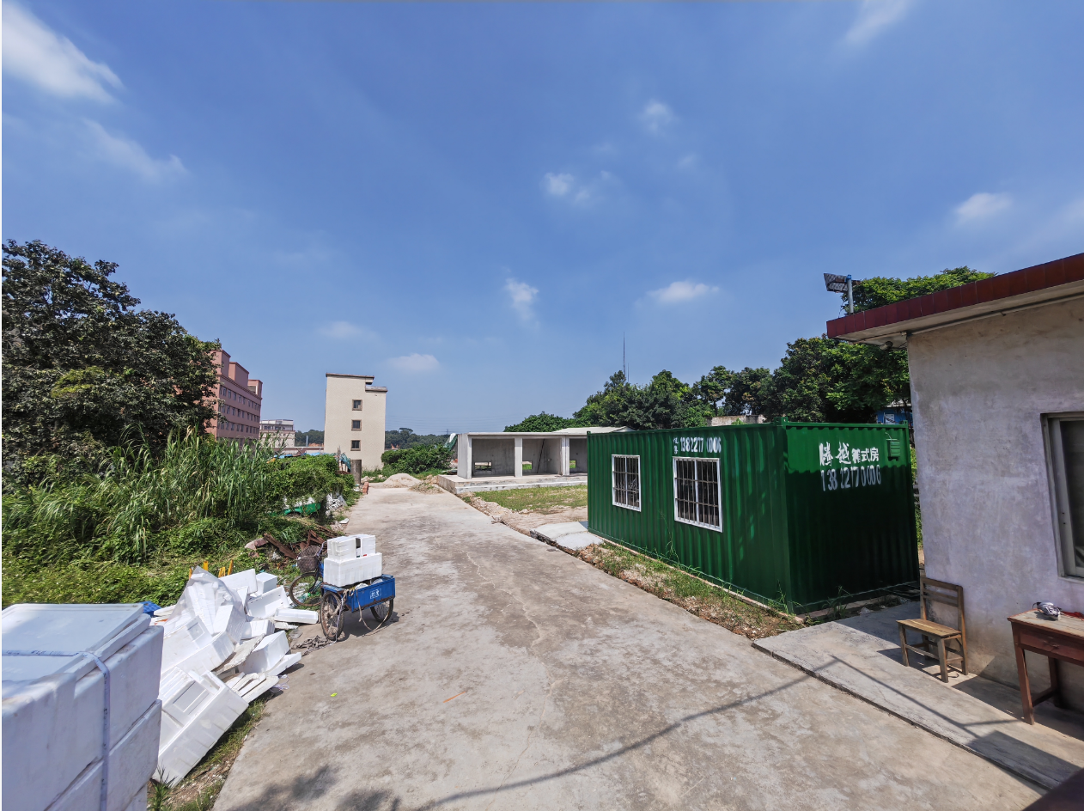
2 | 大涌镇兴华路旧农业局办公楼 | 15003元/月 | 1305.8平方米 | 5年内 | 每两年递增5% | 中山市大涌镇兴华路环卫大楼对面 | 签订合同起始日
3 | 大涌镇旗山路祥晖楼一层12卡及二层 | 15552元/月 | 一层75平方米 二层568平方米 | 5年内 | 每两年递增5% | 大涌镇旗山路祥晖楼一层12卡及二层 | 签订合同起始日 | 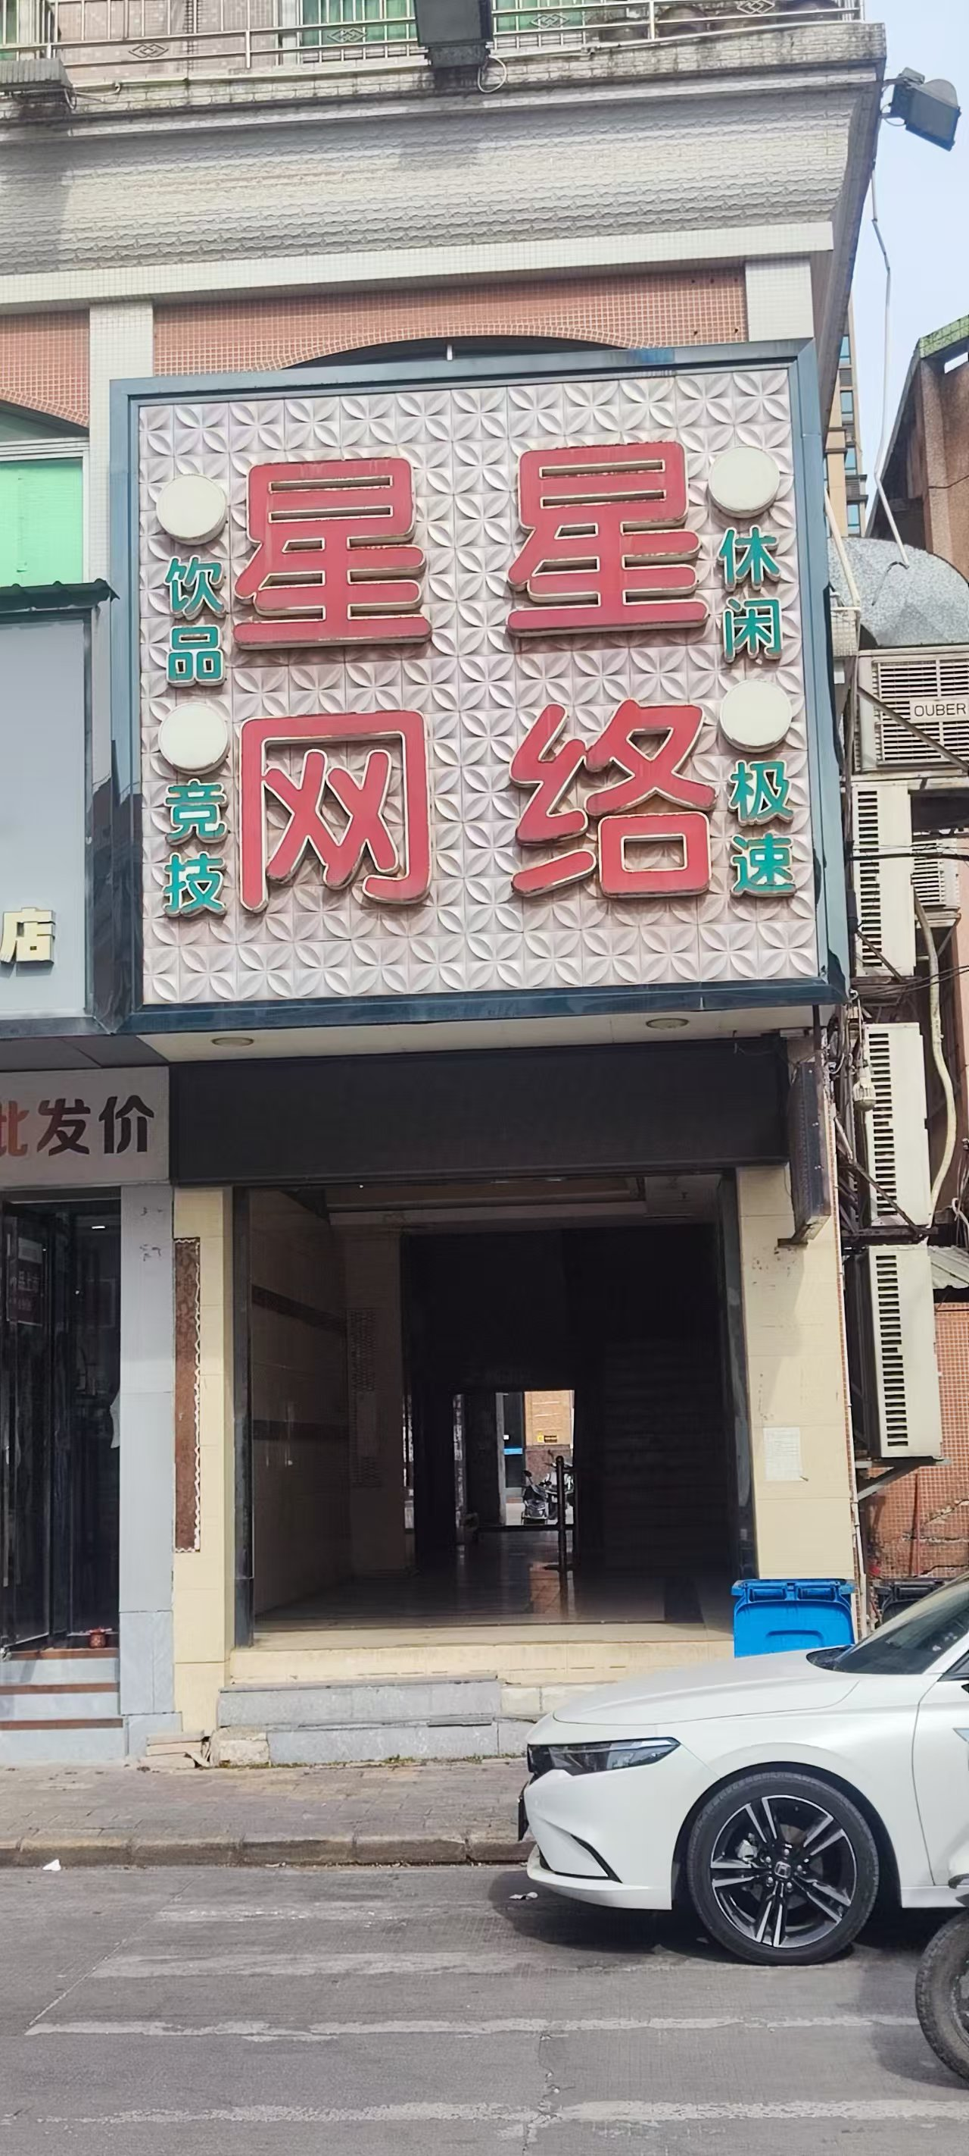
4 | 中硕翡翠园13栋3层 | 17101/月 | 1900.09平方米 | 5年内 | 每两年递增5% | 中山市大涌镇翠华路12号 | 签订合同起始日 | 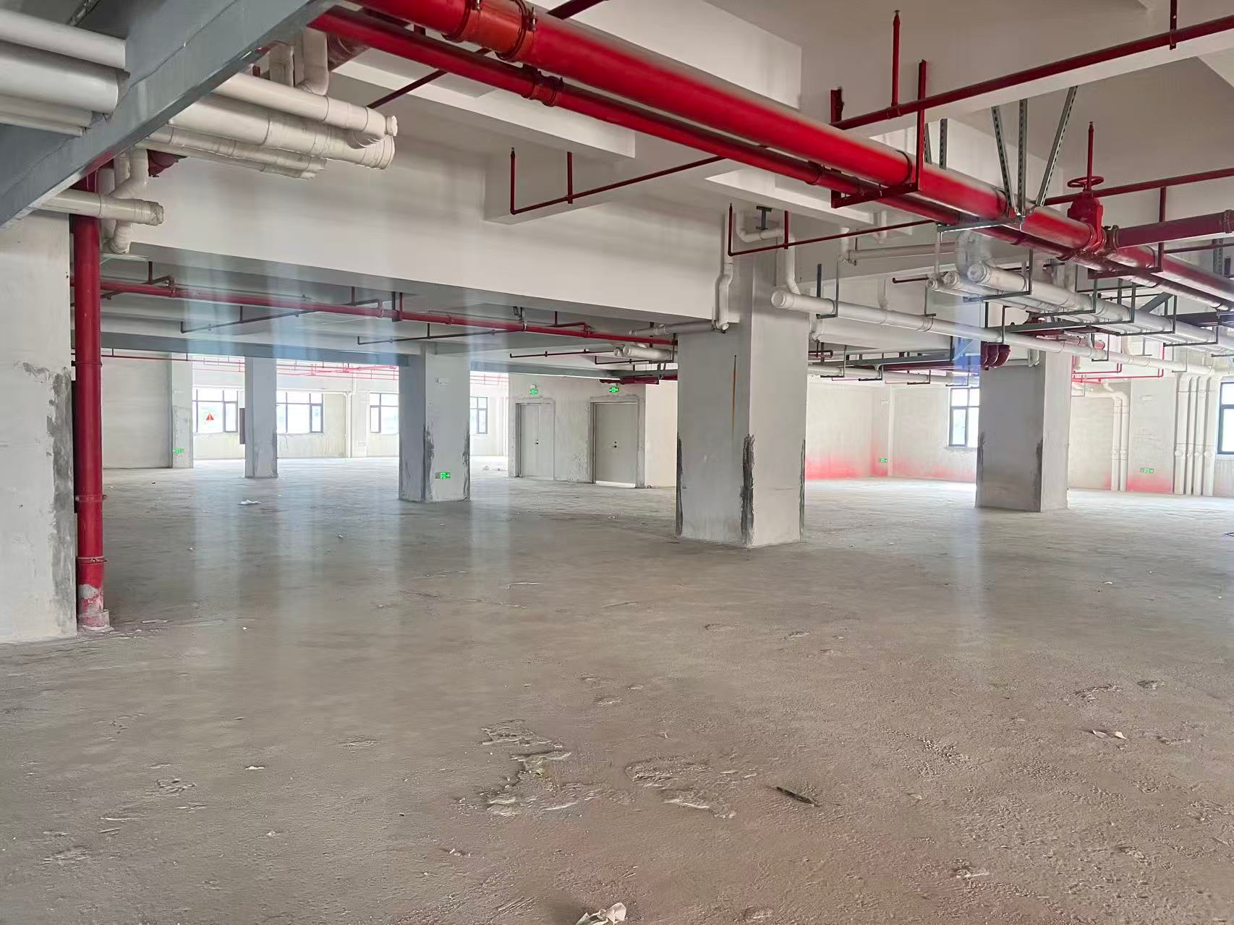
5 | 中硕翡翠园幼儿园 | 面议 | 3534.47平方米 | 5年内 | 每两年递增5% | 中山市大涌镇翠华路12号 | 签订合同起始日 | 